决算 (2)
叶城县阿克塔什镇小学路灯维修预算清单

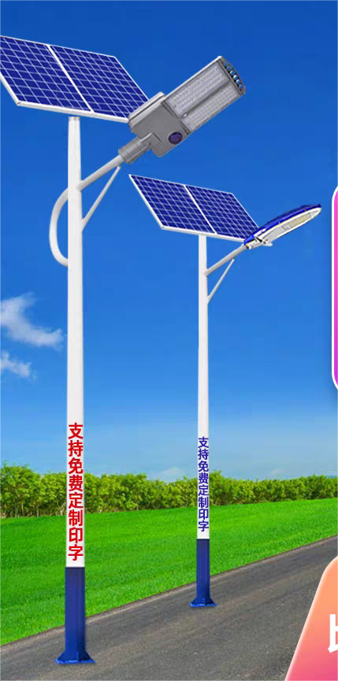
序号 | 物品名称 | 规格型号 |  | 单位 | 数量 | 单价 | 总额 | 备注 | 图片
1 | 预埋件 | 深度70cm，边长60cm*60cm | 含安装费 | 个 | 20 |  | 0 | 报价前实地查看具体情况/现有路灯20个，安装/安装过程中挖坑拉线及其他费用等人工费用自理
2 | 电缆线 | 国标铜芯线，二芯线 |  | 米 | 280 |  | 0
3 | 路灯灯头 | 铜芯软线,2.5平方 |  | 套 | 5 |  | 0
4 | 电线 | 铜芯软线,2.5平方 |  | 米 | 150 |  | 0
5 | 光控开关（路灯） | 德力西，40A |  | 个 | 4 |  | 0
6 | 路灯 | 太阳能板：双板，100W， 灯珠参数：高亮普瑞灯珠 电池容量：60AH，防水等级：IP65 亮灯时间：智能控制，6—8小时满电 灯杆高度：6米（身高不含预埋件） |  | 套 | 10 |  | 0 | 看图片/价格含预埋件和其他材料，其他小型配件安装费用自理
合计 |  | RMB48150 | 预算价 |  | 48150 |  | 中标价 | 0.00
1、报价时务必上传详细的报价清单，报价清单上数量及参数不能随意整改，校园方上传清单及参数为准，清单中每项单价必须明码标注再上传到政采云平台；上传清单上的数量及单价是开票依据/若未上传清单，或未到现场观察视为无效报价，按照盲目报价处理。联系电话：13319982300 如果反响竞价形式挂网本项目确认之前供应商提供项目报价详细清单 ；为了项目规定时间内完成及完成后售后服务的顺利进行及后期维护工作方便有限考虑在叶城县有具体办公地点的供应商。必须按清单参数要求送货，报价之前必须经精准预算再谨慎报价，预中标供应商带样品去学校，并提供相关资料，学校验收组审核通过确认中标，样品不符合要求拒绝确认中标，报价确认中标后必须一天内签订合同，签合同5个工作日内供完货安装完毕,需要维修的维修，需要安装的安装学校要求供货，保证质量。 2、供货时由校方验收，验收不合格，不按样品供货，供应商负责按学校要求重新提供。 3、报价商报价必须与公司经营范围相关项目进行报价，与经营范围无关的拒绝成交。供应商营业执照及其他资料须齐全，若有经营范围与此项目不符合按照盲目报价处理； 4、必须在合同签订后的5个工作日之内完成任务，申请校方验收。 5、送货过程中所有安全措施由供应商自己负责，出现事故与学校无关。 6、如有盲目报价，中标后无法满足我单位要求，无法按时完成，视为扰乱我单位工作秩序和政采云公平询价环境，我单位将恶意竞标供应商上报叶城县财政局处理。根据《新疆维吾尔自治区政府采购电子卖场管理暂行办法》的内容处理施工垃圾不能倒在学校内，由供应商自行处理，施工期间保证施工安全，在校园内干活的施工人员必须参加安全意外险的人员，开工之前提供相关证书及安全施工证明，员工在校园出现安全事故，校方不承担任何责任，施工期间不能影响学校正常上课及其他活动； 7、中标公司供完货以后学校财务领导小组验收，验收合格以后支付钱。

